Chi tiết địa chất
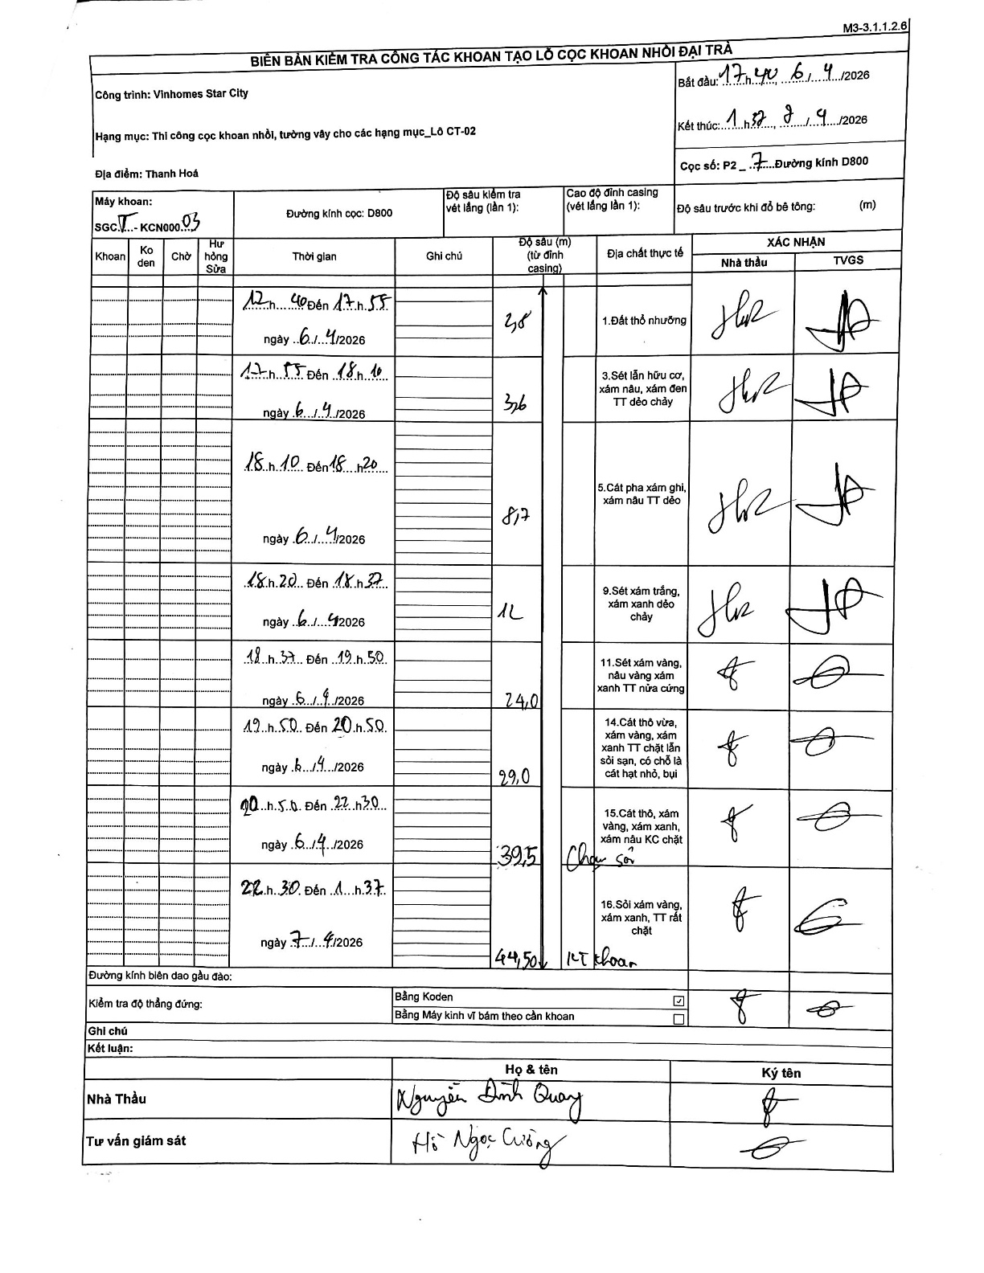
Dự án | Star City Thanh Hóa
Hạng mục | Thi công cọc khoan nhồi, tường vây cho các hạng mục_Lô CT-02
Tên bộ phận | P2
Số hiệu cọc | P2-7
Tên Máy khoan | SGCT-KCN0003
Đường kính | D800
Bắt đầu thi công | 17:40 06/04/2026
Kết thúc thi công | 01:37 07/04/2026

Địa chất TT | Đường kính | Mô tả lớp thiết kế | Từ (h) | Đến (h) | Cao độ từ | Cao độ đến | T.Gian (h) | Dài (m) | V (m/h) | Ghi chú
1.Đất thổ nhưỡng | D800 | Đất thổ nhưỡng | 12:40 06/04/2026 | 17:55 06/04/2026 | 0 | -3.8 | 5.25 | 3.8 | 0.72
2 | D800 | Sét lẫn hữu cơ, xám nâu, xám đen TT dẻo chảy | 17:55 06/04/2026 | 18:10 06/04/2026 | -3.8 | -7.6 | 0.25 | 3.8 | 15.2
3 | D800 | Cát pha xám ghi, xám nâu TT dẻo | 18:10 06/04/2026 | 18:20 06/04/2026 | -7.6 | -8.7 | 0.17 | 1.1 | 6.6
4 | D800 | Sét xám trắng, xám xanh dẻo chảy | 18:20 06/04/2026 | 18:37 06/04/2026 | -8.7 | -12 | 0.28 | 3.3 | 11.65
5 | D800 | Sét xám vàng, nâu vàng xám xanh TT nửa cứng | 18:37 06/04/2026 | 19:50 06/04/2026 | -12 | -24 | 1.22 | 12 | 9.86
6 | D800 | Cát thô vừa, xám vàng, xám xanh TT chặt lẫn sỏi sạn, có chỗ là cát hạt nhỏ, bụi | 19:50 06/04/2026 | 20:50 06/04/2026 | -24 | -29 | 1 | 5 | 5
7 | D800 | Cát thô, xám vàng, xám xanh, xám nâu KC chặt | 20:50 06/04/2026 | 22:30 06/04/2026 | -29 | -39.5 | 1.67 | 10.5 | 6.3 | Thay gầu
8 | D800 | Sỏi xám vàng, xám xanh, TT rất chặt | 22:30 06/04/2026 | 01:37 07/04/2026 | -39.5 | -44.5 | 3.12 | 5 | 1.6 | KT khoan

ẢNH BIÊN BẢN GỐC

